pro-bi-cluster
念のため、下記の通りで設定しますが、いかがでしょうか？
. stg-bi-cluster-schedule-monthly-pause Monthly Pause: cron(45 15 L * ? *) = 15:45 UTC last day of month
. stg-bi-cluster-schedule-monthly-resume Monthly Resume: cron(15 14 L * ? *) = 14:15 UTC last day of month
. stg-bi-cluster-schedule-pause Daily Pause: cron(45 15 * * ? *) = 15:45 UTC daily
. stg-bi-cluster-schedule-resume Daily Resume: cron(00 15 * * ? *) = 15:00 UTC daily
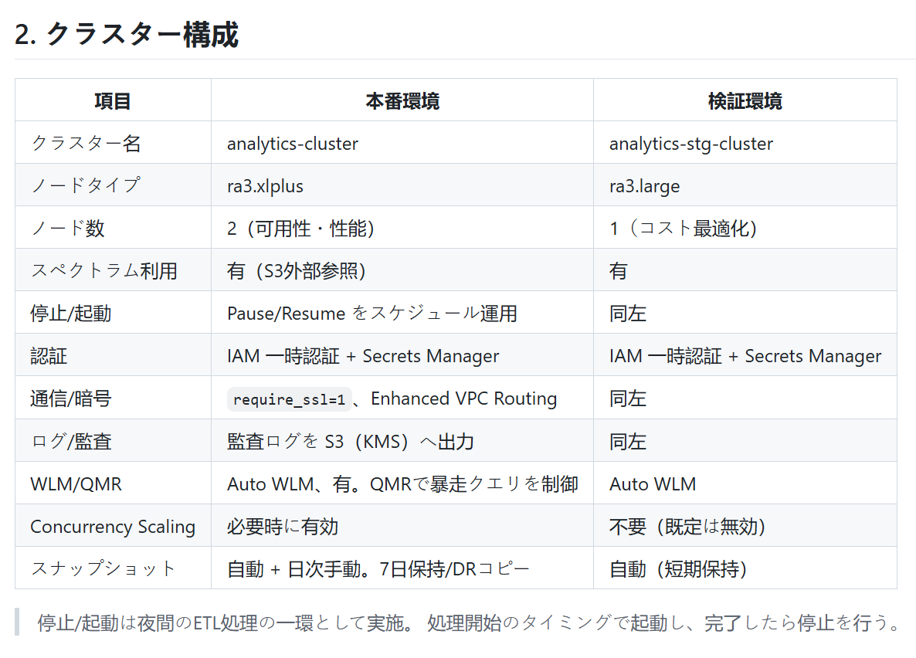
1

pro-bi-clusterで
「Secrets Manager」のみを利用しています。
→PRODUCTIONのMD修正と
STGも「Secrets Manager」のみを利用しますが、いかがでしょうか？
２

PRODUCTIONのParameter group "default.redshift-1.0"で
・require_ssl = false ・Enhanced VPC routing = Disabled
→PRODUCTIONのMD修正と
STGがPRODUCTIONと同じな設定しますが、いかがでしょうか？

３

PRODUCTIONのaudit log がS3ではなく、CLOUDWATHです。
→ PRODUCTIONのMD修正と
STGがPRODUCTIONと同じな設定しますが、いかがでしょうか？
４

PRODUCTIONのParameter group "default.redshift-1.0"で
・Auto WLM, yes
・「QMRで暴走クエリを制御」の設定が無い
→PRODUCTIONのMD修正と
STGが「Auto WLM, yes」のみを設定しますが、いかがでしょうか？

５

PRODUCTIONの設定で
Snapshot retention period ・Automated: 7 days ・Manual: Indefinitely
→PRODUCTIONのMD修正と
STGが
・Automated: ２ days ・Manual: Indefinitely
と設定しますが、いかがでしょうか？

PRODUCTIONのParameter group "default.redshift-1.0"で . max_concurrency_scaling_clusters = 1
→
STGが「max_concurrency_scaling_clusters = 0」を設定しますが、いかがでしょうか？

６

７

